Exo-DMZ
Rajouter un ADMIN dans le reseaux SRV INTERNE, il pourras ce connecter en SSH

au SWITCH 1 et lui seul seras autoriser a ping le reseaux LAN et DMZ (NE PAS PORT FORWARD LE DNS !!!!)

Règle de base d’une DMZ :
• Traffic du réseau externe vers la DMZ autorisé ; wan-->dmz ( NAT-porforwarding)
• Traffic du réseau externe vers le réseau interne interdit ; wan -X-> Lan (NAT)
• Traffic du réseau interne vers la DMZ autorisé ; lan -->dmz (ACL-101)
• Traffic du réseau interne vers le réseau externe autorisé ; Lan-->Wan (NAT- surchargée)
• Traffic de la DMZ vers le réseau interne interdit ; dmz -x-> lan (ACL)
• Traffic de la DMZ vers le réseau externe refusé ; dmz -x->wan ((ACL)

 |  |  |  |  |  | 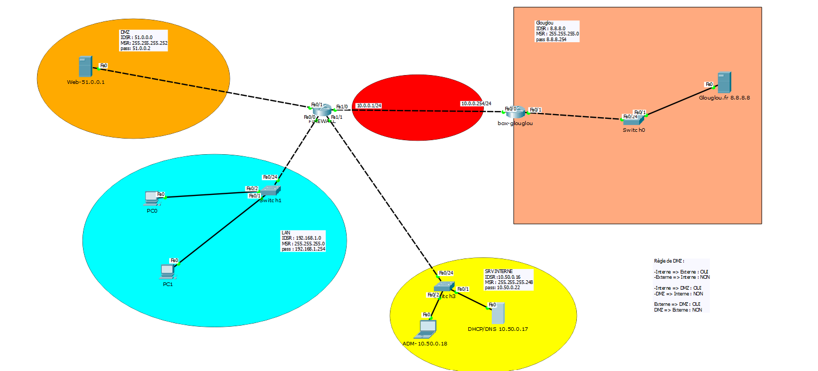

 |  |  |  |  |  |  |  |  |  |  | ACL | NAT-PAT
interfaces | acl ext | sens | LAN |  |  |  |  |  |  |  |  |  | Firewall | définir les interfaces
fa 0/0 | 100 | IN |  |  |  |  |  |  |  |  |  |  | 1 | interfaces | IP int | sens =cisco | Commentaire
 |  |  | ACE | Autorisation | Protocole de transport | Source | Port | Destination | Port | Commentaire |  |  |  | fa0/0 | 192.168.1.254 | Inside
 |  |  |  | Permit | TCP | idsr:192.168.1.0 wldc:0.0.0.255 | >1024 | any | eq 443 | HTTPS to WAN |  |  |  | fa0/1 | 51.0.0.2 | Inside
 |  |  |  | Permit | UDP | idsr:192.168.1.0 wldc:0.0.0.255 | >1024 | any | eq 53 | Demande DNS to Interne |  |  |  | fa1/0 | 10.0.0.1 | Outside
 |  |  |  | Permit | ICMP | idsr:192.168.1.0 wldc:0.0.0.255 |  | host 10.50.0.18 | echo-reply | Reponse ping |  |  |  | fa1/1 | 10.50.0.22 | Inside
 |  |  |  | Permit | UDP | ANY | eq 68 | ANY | eq 67 | Demande DHCP |  |  |  | route
 |  |  |  | Permit | TCP | host SW1 192.168.1.200 | eq 22 | host 10.50.0.18 | >1024 | SSH from admin |  |  | 2 | IDSR | MSR | PASSERELLE |  | Commentaire
 |  |  |  |  |  |  |  |  |  |  |  |  |  | 0.0.0.0 | 0.0.0.0 | 10.0.0.254 |  | Route par defaut

 |  |  |  |  |  |  |  |  |  |  |  |  | 3 | le reseau a natté = reseau privé
interfaces | acl ext | sens | WAN |  |  |  |  |  |  |  |  |  |  | Access-list 1
FA1/0 | 110 | IN |  |  |  |  |  |  |  |  |  |  |  | ACE | autorisation | IDSR | wld | Commentaire
 |  |  | ACE | Autorisation | Protocole de transport | Source | Port | Destination | Port | Commentaire |  |  |  |  | Permit | 192.168.1.0 | 0.0.0.255 | Permit le reseau bleu d'etre forward et sortir vers le WAN
 |  |  |  | Permit | TCP | ANY | >1024 | host 10.0.0.1 | eq 443 | HTTPS to DMZ |  |  |  |  | Permit | host 10.50.0.18
 |  |  |  | Permit | TCP | any | eq 443 | host 10.0.0.1 | >1024 | reponse from wan to any HTTPS
 |  |  |  | Permit | UDP | ANY | eq 53 | host 10.0.0.1 | >1024 | reponse DNS from WAN

 |  |  |  |  |  |  |  |  |  |  |  |  | 4 | Table de Nat
 |  |  |  |  |  |  |  |  |  |  |  |  |  | local inside |  | Port | global inside |  | Port | Commentaire
 |  |  |  |  |  |  |  |  |  |  |  |  |  | acl list 1 |  | >1024 | 10.0.0.1 |  | >1024 | Permet les reseaux dans la liste de faire des requetes vers l'exterieur
 |  |  |  |  |  |  |  |  |  |  |  |  |  | host 51.0.0.1 |  | eq 443 | 10.0.0.1 |  | eq 443 | Permet de repondre au requetes HTTPS depuis le WAN

interfaces | acl ext | sens | DMZ
FA0/1 | 120 | IN
 |  |  | ACE | Autorisation | Protocole de transport | Source | Port | Destination | Port | Commentaire
 |  |  |  | Permit | TCP | host 51.0.0.1 | eq 443 | ANY | >1024 | Reponse au requetes web from any
 |  |  |  | Permit | ICMP | idsr : 51.0.0.0 wldc: 0.0.0.3 |  | host 10.50.0.18 | echo-reply | reponse ping

interfaces | acl ext | sens | SRV-INT
FA1/1 | 130 | IN
 |  |  | ACE | Autorisation | Protocole de transport | Source | Port | Destination | Port | Commentaire
 |  |  |  | Permit | UDP | host 10.50.0.18 | >1024 | ANY | eq 53 | requete DNS depuis admin
 |  |  |  | Permit | TCP | host 10.50.0.18 | >1024 | host SW1 192.168.1.200 | eq 22 | requete SSH to switch1 LAN
 |  |  |  | Permit | ICMP | host 10.50.0.18 |  | idsr:192.168.1.0 wldc:0.0.0.255 | echo | requete ping to LAN
 |  |  |  | Permit | ICMP | host 10.50.0.18 |  | idsr : 51.0.0.0 wldc: 0.0.0.3 | echo | requete ping to DMZ
 |  |  |  | Permit | UDP | host 10.50.0.17 | eq 67 | host 192.168.1.254 | eq 67 | reponse dhcp
 |  |  |  | Permit | TCP | host 10.50.0.18 | >1024 | any | eq 443 | HTTPS to WAN
 |  |  |  | Permit | UDP | host 10.50.0.17 | eq 53 | idsr:192.168.1.0 wldc:0.0.0.255 | >1024 | reponse dns

